Graphique1
Graphique 1 - le financement et l'exécution de la recherche en France en 2017 (résultats semi-définitifs)

EXÉCUTION
DIRD=50,6 Md€ (+ 1,5 % en volume)
2,21 % du PIB
FINANCEMENT
DNRD=54,3 Md€ (+ 1,9 % en volume)
2,36 % du PIB
4,7 Md€
2,9 Md€
Administrations (39 %)
DNRDA=21,2 Md€
0,93 % du PIB
Entreprises (61 %)
DNRDE=33,0 Md€
1,44 % du PIB
2,9 Md€
1,1 Md€
Étranger
Étranger
Le financement et l'exécution de la recherche en France en 2017
(résultats semi-définitifs)
Administrations (35 %)
DIRDA=17,6 Md€
0,77 % du PIB
Entreprises (65 %)
DIRDE=33,0 Md€
1,44 % du PIB

15,6 Md€
27,4 Md€
0,9 Md€
2,7 Md€

Sources : MESRI- SIES et Insee
En raison des arrondis, le total peut différer de la somme des éléments qui le composent

 | Remarque : en raison des arrondis, le total peut différer de la somme des éléments qui le composent.
 | Les dépenses globales de R&D sont mesurées en se référant, soit au financement des travaux de R&D, soit à leur exécution par deux grands acteurs économiques : les administrations et les entreprises. Les administrations désignent ici les secteurs de l’État, de l’enseignement supérieur et les institutions sans but lucratif. Le financement de la R&D par les administrations comprend les contrats et les subventions en provenance du secteur des administrations pour la R&D dans le secteur des entreprises. Il n’inclut pas les mesures d’incitation fiscale telles que le crédit d’impôt recherche (CIR) ou le statut de jeune entreprise innovante (JEI).
 | Champ : ensemble des entreprises et des administrations localisées en France
 | Sources : MESRI-SIES et Insee

Graphique2
 | ANNEES | DIRDE | DIRDA | DIRD |  | Contribution des entreprises (en points de %) | Contribution des administrations (en points de %) | Évolution annuelle de la DIRD en volume (en %)

Graphique 2 : Contributions* des entreprises et des administrations à l'évolution de la DIRD entre 2005 et 2018 (en volume)
 |  | volume | volume | volume
 | 1992 | 21,679.8 | 13,016.9 | 34,696.7
 | 1993 | 21,605.3 | 13,412.7 | 35,018.0
 | 1994 | 21,684.2 | 13,380.6 | 35,064.8
 | 1995 | 21,570.3 | 13,801.8 | 35,372.1
 | 1996 | 21,897.1 | 13,682.4 | 35,579.5
 | 1997 R | 21,992.5 | 13,176.0 | 35,168.5
 | 1998 R | 22,130.4 | 13,414.1 | 35,544.5
 | 1999 | 23,367.3 | 13,620.0 | 36,987.4
 | 2000 | 23,865.1 | 14,314.3 | 38,179.4
 | 2001 | 25,128.9 | 14,637.1 | 39,765.9
 | 2002 | 25,871.5 | 15,031.8 | 40,903.2
 | 2003 | 25,175.3 | 15,029.8 | 40,205.2
 | 2004 rétro (2005) | 25,777.3 | 15,071.7 | 40,849.0
 | 2005 R | 25,264.9 | 15,408.9 | 40,673.7
 | 2006 R | 26,278.6 | 15,379.8 | 41,658.4
 | 2007 R | 26,526.0 | 15,592.8 | 42,118.8 | 2004 | 1.5% | 0.1% | 1.6%
 | 2008 D | 26,968.4 | 16,022.3 | 42,990.7 | 2005 | -1.3% | 0.8% | -0.4%
 | 2009 D (champ constant 2008) | 27,645.9 | 17,166.5 | 44,812.3 | 2006 (r) | 2.5% | -0.1% | 2.4%
 | 2009 D (champ comparable 2010) | 27,645.9 | 16,039.6 | 43,685.5 | 2007 | 0.6% | 0.5% | 1.1%
 | 2010 D | 28,418.0 | 16,576.2 | 44,994.2 | 2008 | 1.1% | 1.0% | 2.1%
 | 2011 D | 29,582.5 | 16,673.5 | 46,256.1 | 2009 (r) | 1.6% | 2.7% | 4.2%
 | 2012 D | 30,449.8 | 16,701.7 | 47,151.5 | 2010 | 1.8% | 1.2% | 3.0%
 | 2013 D | 30,766.1 | 16,869.1 | 47,635.3 | 2011 | 2.6% | 0.2% | 2.8%
 | 2014 (champ constant admin) | 31,132.7 | 16,785.8 | 47,918.5 | 2012 | 1.9% | 0.1% | 1.9%
* La méthode de calcul de la contribution de la DIRDE aux fluctuations de la DIRD en points de pourcentage est la suivante : | 2014 D | 31,132.7 | 17,794.2 | 48,926.9 | 2013 | 0.7% | 0.4% | 1.0%
[(DIRD année N - DIRD année N-1)/DIRD année N-1] *100 | 2015 (champ constant admin) | 31,308.1 | 17,879.2 | 49,187.4 | 2014 (r) | 0.8% | -0.2% | 0.6%
(r) Ruptures de série | 2015 D | 31,308.1 | 17,100.3 | 48,408.4 | 2015 (r) | 0.4% | 0.2% | 0.5%
(sd) Données semi-définitives | 2016 D | 31795.7 | 17,041.3 | 48,836.9 | 2016 | 1.0% | -0.1% | 0.9%
(e) Estimation | 2017 SD | 32344.6 | 17,218.5 | 49,563.0 | 2017 (sd) | 1.1239% | 0.3628% | 1.4868%
Lecture : en 2017, la DIRD a progressé de 1,5 % en volume. Cette évolution résulte de la hausse des dépenses de R&D des entreprises pour 1,1 point de | 2018 P | 32893.5 | 17397.5 | 50291.0 | 2018 (e) | 1.1076% | 0.3613% | 1.4689%
pourcentage et de celles des administrations pour 0,4 point de pourcentage.
Source : MESRI-SIES et Insee | Fichier : M:\str-dgesip-dgri-a2-1-recherche\RESULTATS_GENERAUX\AGREGATS\Agregats_2016DEF_2017SEMIDEF_2018P

Graphique 3
Graphique 3 - Secteurs bénéficiaires de la DERD des entreprises, en pourcentage de la DERDE reçue en 2017

 |  | Part de la derd
 | Organismes étrangers | 0.3%
 | Enseignement supérieur | 1.6%
 | Administrations françaises (hors enseignement supérieur) | 3.6%
 | dont hors groupe | 11.4%
 | dont appartenant au groupe | 24.0%
 | Entreprises étrangères | 35.5%
 | dont hors groupe | 31.9%
 | dont appartenant au groupe | 25.6%
 | Entreprises françaises | 58.6%

Champ : ensemble des entreprises localisées en France.
Source : MESRI-SIES.

Graphique 4
 |  | (en %) | Dotations MIRES | Dotations hors MIRES | Ressources contractuelles | Autres ressources propres | TOTAL Ressources (M€)
 | Total administrations |  | 51.36 | 9.62 | 24.34 | 14.68 | 20,512
 | Institutions sans but lucratif |  | 8.10 | 0.00 | 47.66 | 44.24 | 1,065
 | dont : Universités et établissements d'enseignement supérieur et de recherche sous tutelle du MESRI |  | 73.93 | 0.08 | 24.12 | 1.87 | 5,362
 | Établissements d'enseignement supérieur et de recherche |  | 54.70 | 1.47 | 23.75 | 20.08 | 7,585
 | dont EPIC |  | 40.86 | 5.34 | 34.35 | 19.44 | 4,257
 | dont EPST (y compris le CNRS) |  | 77.06 | 0.00 | 20.82 | 2.12 | 5,701
 | Établissements publics de recherche et services ministériels |  | 53.12 | 15.69 | 22.62 | 8.57 | 11,862

Graphique 4 - Structure de financement de la recherche publique en 2017 et montants correspondants

Lecture : en 2017, les dépenses totales de R&D des établissements de l’enseignement supérieur et de la recherche (qui incluent les CHU) sont financées avec 7,6 Md€ de ressources, dont 55 % proviennent de dotations budgétaires de la MIRES, 1 % de dotations budgétaires hors MIRES, 24 % de ressources sur contrats et 20 % de ressources propres hors contrats de R&D.
Champ : ensemble des administrations localisées en France
Source : MESRI-SIES

Graphique 5
20,3
Graphique 5 - Dépenses intérieures de R&D des entreprises et des administrations par région en 2017, en milliards d'euros
 |  | Dépenses intérieures de R&D des administrations | Dépenses intérieures de R&D des entreprises | TOTAL
 | Départements d'OutreMer | 238 | 21 | 259
 | Bourgogne Franche-Comté | 250 | 962 | 1,211
 | Normandie | 308 | 947 | 1,255
 | Centre-Val de Loire | 340 | 926 | 1,266
 | Pays de la Loire | 530 | 1,008 | 1,538
 | Hauts de France | 662 | 1,097 | 1,759
 | Bretagne | 693 | 1,067 | 1,760
 | Grand Est | 979 | 1,130 | 2,110
 | Nouvelle Aquitaine | 821 | 1,537 | 2,358
 | Provence-Alpes Côte d'Azur + Corse | 1,444 | 2,124 | 3,568
 | Occitanie | 2,384 | 3,460 | 5,844
 | Auvergne-Rhône-Alpes | 2,128 | 4,830 | 6,958
 | Île-de-France | 6,356 | 13,925 | 20,281

La Corse est regroupée avec la région Provence-Alpes Côte d'Azur (PACA), pour des raisons de secret statistique.
Champ : ensemble des entreprises et des administrations localisées en France.
Note : 57 % des dépenses intérieures de R&D des ISBL ne sont pas ventilées par région (0,9 % de la DIRD).
Source : MESRI-SIES.

Graphique 6
Graphique 6 – Dépenses intérieures de R&D des entreprises et des administrations par région en 2017, en pourcentage du PIB régional

 | DIRD | PIB | Effort de recherche | DIRDA | DIRDE
Île-de-France | 20,281 | 709,197 | 2.86% | 6,356 | 13,925
Centre-Val de Loire | 1,266 | 71,493 | 1.77% | 340 | 926
Bourgogne Franche-Comté | 1,211 | 74,806 | 1.62% | 250 | 962
Normandie | 1,255 | 93,404 | 1.34% | 308 | 947
Hauts de France | 1,759 | 159,149 | 1.11% | 662 | 1,097
Grand Est | 2,110 | 154,604 | 1.36% | 979 | 1,130
Pays de la Loire | 1,538 | 116,126 | 1.32% | 530 | 1,008
Bretagne | 1,760 | 96,669 | 1.82% | 693 | 1,067
Nouvelle Aquitaine | 2,358 | 171,887 | 1.37% | 821 | 1,537
Occitanie | 5,844 | 166,127 | 3.52% | 2,384 | 3,460
Auvergne-Rhône-Alpes | 6,958 | 263,149 | 2.64% | 2,128 | 4,830
Provence-Alpes Côte d'Azur + Corse | 3,568 | 167,366 | 2.13% | 1,444 | 2,124
TOTAL | 50,619 | 2,291,705 | 2.21% | 17,585 | 33,034

La Corse est regroupée avec PACA, pour des raisons de secret statistique.
Dans l'Outre-mer, l'effort de recherche s'élève à 0,54 %.
Source : MESRI-SIES
Champ : ensemble des entreprises et des administrations localisées en France

Graphique 6 – Dépenses intérieures de R&D des entreprises et des administrations par région en 2017, en pourcentage du PIB régional

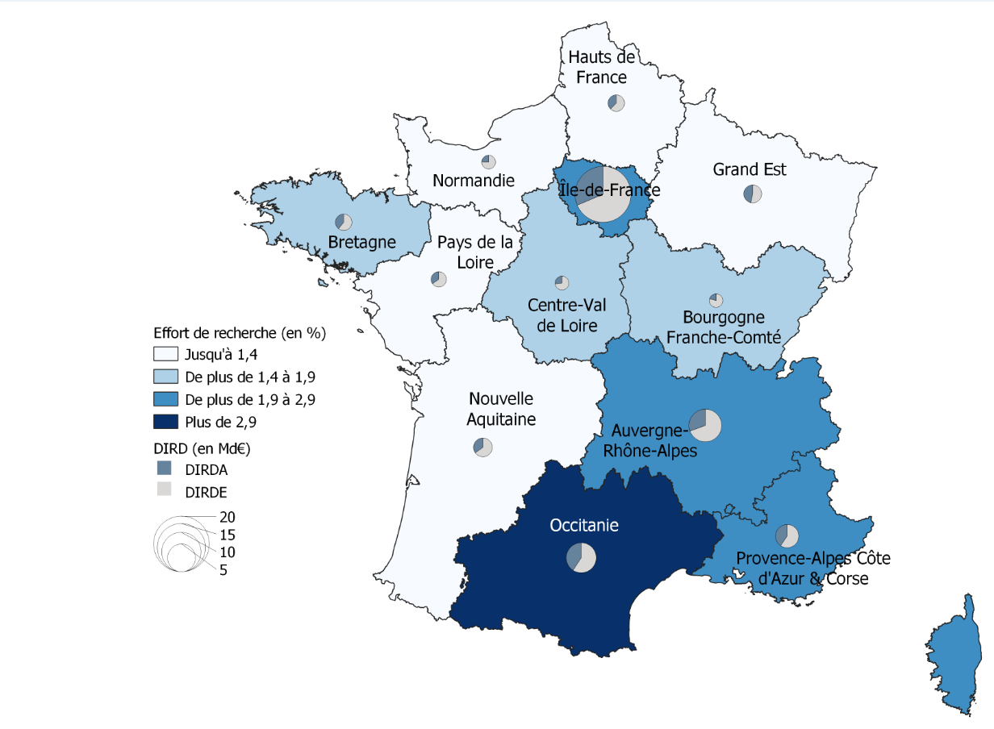

La Corse est regroupée avec la région Provence-Alpes Côte d'Azur (PACA), pour des raisons de secret statistique.
Dans l'Outre-mer, l'effort de recherche s'élève à 0,54 %.
Champ : ensemble des entreprises et des administrations localisées en France.
Sources : MESRI-SIES ; Insee.

